SETUP
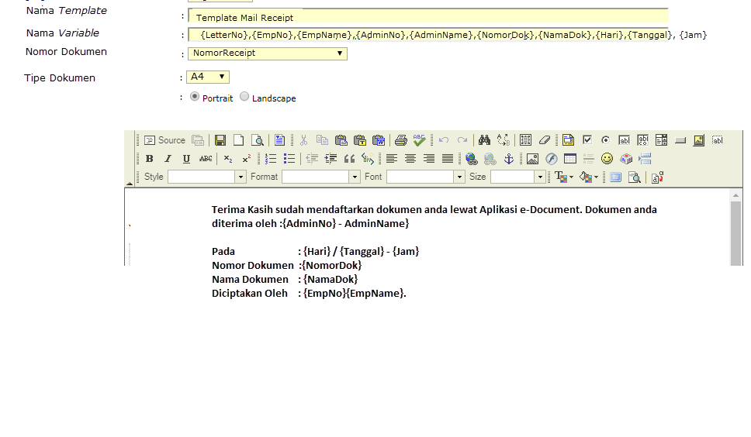
NOMOR DOKUMEN
Kode Grup Dokumen |  | MAX : 5
Nama Grup Dokumen |  | MAX : 50

Pilih TABLE | dapat memilih tabel dan mapping yg sudah disepakati

FORMAT DOKUMEN

